d22L5x20V15I600
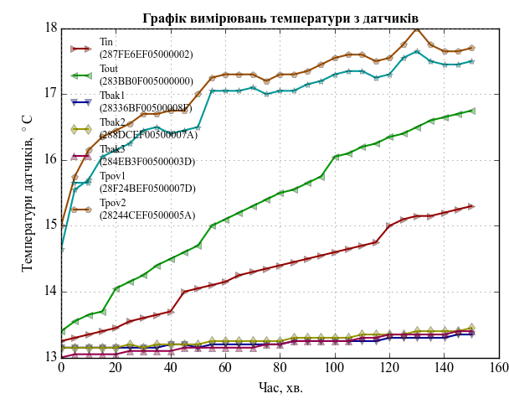
d22L5x20V15I600
Режим гравітації
Дата і час | Тривалість |  | Температури датчиків, град. С
 | Час, с | Час, хв. | Tin (287FE6EF05000002) | Tout (283BB0F005000000) | Tbak1 (28336BF00500008F) | Tbak2 (288DCEF00500007A) | Tbak3 (284EB3F00500003D) | Tpov1 (28F24BEF0500007D) | Tpov2 (28244CEF0500005A)
2015-03-18 | 0 | 0 | 13.25 | 13.4 | 13.15 | 13.15 | 13 | 14.65 | 15
2015-03-18 | 300 | 5 | 13.3 | 13.55 | 13.15 | 13.15 | 13.05 | 15.55 | 15.75
2015-03-18 | 601 | 10.017 | 13.35 | 13.65 | 13.15 | 13.15 | 13.05 | 15.7 | 16.15
2015-03-18 | 901 | 15.017 | 13.4 | 13.7 | 13.15 | 13.15 | 13.05 | 16.05 | 16.35
2015-03-18 | 1201 | 20.017 | 13.45 | 14.05 | 13.15 | 13.15 | 13.05 | 16.15 | 16.45
2015-03-18 | 1501 | 25.017 | 13.55 | 14.15 | 13.15 | 13.2 | 13.1 | 16.25 | 16.55
2015-03-18 | 1801 | 30.017 | 13.6 | 14.25 | 13.15 | 13.15 | 13.1 | 16.45 | 16.7
2015-03-18 | 2101 | 35.017 | 13.65 | 14.4 | 13.15 | 13.2 | 13.1 | 16.5 | 16.7
2015-03-18 | 2401 | 40.017 | 13.7 | 14.5 | 13.2 | 13.2 | 13.1 | 16.4 | 16.75
2015-03-18 | 2701 | 45.017 | 14 | 14.6 | 13.2 | 13.2 | 13.15 | 16.45 | 16.75
2015-03-18 | 3001 | 50.017 | 14.05 | 14.7 | 13.15 | 13.2 | 13.15 | 16.5 | 17
2015-03-18 | 3301 | 55.017 | 14.1 | 15 | 13.2 | 13.25 | 13.15 | 17.05 | 17.25
2015-03-18 | 3601 | 60.017 | 14.15 | 15.1 | 13.2 | 13.25 | 13.15 | 17.05 | 17.3
2015-03-18 | 3901 | 65.017 | 14.25 | 15.2 | 13.2 | 13.25 | 13.15 | 17.05 | 17.3
2015-03-18 | 4201 | 70.017 | 14.3 | 15.3 | 13.2 | 13.25 | 13.15 | 17.1 | 17.3
2015-03-18 | 4501 | 75.017 | 14.35 | 15.4 | 13.2 | 13.25 | 13.2 | 17 | 17.2
2015-03-18 | 4801 | 80.017 | 14.4 | 15.5 | 13.2 | 13.25 | 13.2 | 17.05 | 17.3
2015-03-18 | 5101 | 85.017 | 14.45 | 15.55 | 13.25 | 13.3 | 13.25 | 17.05 | 17.3
2015-03-18 | 5401 | 90.017 | 14.5 | 15.65 | 13.25 | 13.3 | 13.25 | 17.15 | 17.35
2015-03-18 | 5701 | 95.017 | 14.55 | 15.75 | 13.25 | 13.3 | 13.25 | 17.2 | 17.45
2015-03-18 | 6001 | 100.017 | 14.6 | 16.05 | 13.25 | 13.3 | 13.25 | 17.3 | 17.55
2015-03-18 | 6301 | 105.017 | 14.65 | 16.1 | 13.25 | 13.3 | 13.25 | 17.35 | 17.6
2015-03-18 | 6601 | 110.017 | 14.7 | 16.2 | 13.25 | 13.35 | 13.3 | 17.35 | 17.6
2015-03-18 | 6901 | 115.017 | 14.75 | 16.25 | 13.25 | 13.35 | 13.3 | 17.25 | 17.5
2015-03-18 | 7201 | 120.017 | 15 | 16.35 | 13.3 | 13.35 | 13.35 | 17.3 | 17.55
2015-03-18 | 7501 | 125.017 | 15.1 | 16.4 | 13.3 | 13.35 | 13.35 | 17.55 | 17.75
2015-03-18 | 7801 | 130.017 | 15.15 | 16.5 | 13.3 | 13.4 | 13.35 | 17.65 | 18
2015-03-18 | 8101 | 135.017 | 15.15 | 16.6 | 13.3 | 13.4 | 13.35 | 17.5 | 17.75
2015-03-18 | 8401 | 140.017 | 15.2 | 16.65 | 13.3 | 13.4 | 13.35 | 17.45 | 17.65
2015-03-18 | 8701 | 145.017 | 15.25 | 16.7 | 13.35 | 13.4 | 13.4 | 17.45 | 17.65
2015-03-18 | 9001 | 150.017 | 15.3 | 16.75 | 13.35 | 13.45 | 13.4 | 17.5 | 17.7

